（様式1-1）実施計画書
様式１－１

地域文化財総合活用推進事業 実施計画

 | 1 都道府県・市区町村名 |  |  |  |  |  |  | 2 補助事業の種類 |  |  |  | 地域文化遺産・地域計画等

 | 3 実施計画の名称 |  |  |  |  |  |  |  |  |  | 【計画を改善（変更）した年度】 |  | ←改善（変更）を行った年度を記載すること。
 |  |  |  |  |  |  |  |  |  |  |  |  | （例）令和２年度～令和６年度までの実施計画を策定し、令和３年度、令和５年度に内容の変更を行った場合、
 | 4 実施計画期間 |  | 令和 |  |  | 年度 | ～ |  |  | 令和 |  | 年度 |  |  | 「令和３年度、令和５年度」と記載する。
 |  |  |  |  |  |  |  |  |  |  |  |  |  | 【注意】実施計画を改善（変更）する場合は、別紙様式「実施計画の変更理由書」に詳細を記載すること。
 | 5 実施計画の概要

 | 6 実施体制

 | 7 実施計画における目標と期待される効果 |  |  |  |  |  |  |  | 別紙①のとおり

 | 8 補助事業の概要 | （1）補助金額 |  |  | 令和６年度申請額： |  |  |  |  |  | 千円

 | （2）実施事業の概要 |  |  |  | 別紙②のとおり

 | 9 その他計画実施により想定される効果（定性的な効果を記載）

 | 10 その他事業（自主財源、民間団体、他省庁等からの補助（支援）を予定している事業など）

 | 事業概要：

 | 事業概要：

 | 11 「文化財保存活用地域計画(大綱)」、「文化観光推進法に基づく拠点計画及び地域計画」、「歴史文化基本構想」の作成状況

 | 文化財保存活用地域計画(大綱) |  |  | 文化観光推進法に基づく拠点計画及び地域計画 |  |  |  |  |  |  |  | 歴史文化基本構想

 | 認定年月 |  |  | 認定年月 |  |  |  |  |  |  |  | 作成年月

 | 12 「文化財保存活用地域計画（大綱）」の作成や「歴史的風致維持向上計画」の作成・認定に向けた計画の見込み等

 | 13 担当部局

 | 地方公共団体 担当部局課

 | ※ スペースが足りない場合は、行の高さを変更したり、ページを追加しても差し支えありません。

（様式1-1）別紙①
様式１－１別紙①
記載欄が不足する場合は、適宜、コピーや行の挿入を行ってください。

7 実施計画における目標と期待される効果 別紙

目標区分１： |  | （リストから選択してください。）

評価指標区分１： |  | （リストから選択してください。） |  |  |  |  |  |  |  |  |  |  | （具体的な指標は次のとおり）

具体的な指標１： |  |  |  |  |  |  |  |  |  |  | 関連事業:

目標値１： |  | (現状値） | 令和 |  |  | 年度 |  | （単位） | ⇒ | （目標値） |  |  | 令和 |  | 年度 |  | （単位）

設定根拠１：

進捗状況１： |  | 各年度、状況値、目標に対する達成率

令和 | 年度 | 令和 |  | 年度 | 令和 |  | 年度 | 令和 |  | 年度 |  | 令和 |  | 年度 |  | 令和 | 年度 | 進捗状況は、各年度終了後に記載します。
 | （単位） |  |  | （単位） |  |  | （単位） |  |  | （単位） |  |  |  | （単位） |  |  | （単位） | 令和６年度の状況値・達成率は交付申請時は空欄で構いません。

目標区分２： |  | （リストから選択してください。）

評価指標区分２： |  | （リストから選択してください。） |  |  |  |  |  |  |  |  |  |  | （具体的な指標は次のとおり）

具体的な指標２： |  |  |  |  |  |  |  |  |  |  | 関連事業:

目標値２： |  | (現状値） | 令和 |  |  | 年度 |  | （単位） | ⇒ | （目標値） |  |  | 令和 |  | 年度 |  | （単位） |  | ※地域計画等に基づく事業を行う場合及び令和４年度以降開始の事業については、
 |  |  |  |  |  |  |  |  |  |  |  |  |  |  |  |  |  |  | 必須の評価指標区分がありますので御注意ください。
設定根拠２： |  |  |  |  |  |  |  |  |  |  |  |  |  |  |  |  |  |  | （募集要項p13、14）
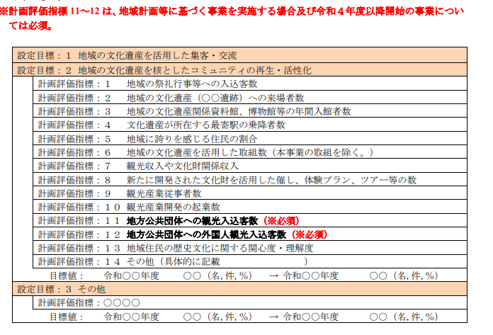
進捗状況２： |  | 各年度、状況値、目標に対する達成率

令和 | 年度 | 令和 |  | 年度 | 令和 |  | 年度 | 令和 |  | 年度 |  | 令和 |  | 年度 |  | 令和 | 年度
 | （単位） |  |  | （単位） |  |  | （単位） |  |  | （単位） |  |  |  | （単位） |  |  | （単位）

目標区分３： |  | （リストから選択してください。）

評価指標区分３： |  | （リストから選択してください。） |  |  |  |  |  |  |  |  |  |  | （具体的な指標は次のとおり）

具体的な指標３： |  | （具体的な指標を記載してください。） |  |  |  |  |  |  |  |  | 関連事業:

目標値３： |  | (現状値） | 令和 |  |  | 年度 |  | （単位） | ⇒ | （目標値） |  |  | 令和 |  | 年度 |  | （単位）

設定根拠３：

進捗状況３： |  | 各年度、状況値、目標に対する達成率

令和 | 年度 | 令和 |  | 年度 | 令和 |  | 年度 | 令和 |  | 年度 |  | 令和 |  | 年度 |  | 令和 | 年度
 | （単位） |  |  | （単位） |  |  | （単位） |  |  | （単位） |  |  |  | （単位） |  |  | （単位）

目標区分４： |  | （リストから選択してください。）

評価指標区分４： |  | （リストから選択してください。） |  |  |  |  |  |  |  |  |  |  | （具体的な指標は次のとおり）

具体的な指標４： |  | （具体的な指標を記載してください。） |  |  |  |  |  |  |  |  | 関連事業:

目標値４： |  | (現状値） | 令和 |  |  | 年度 |  | （単位） | ⇒ | （目標値） |  |  | 令和 |  | 年度 |  | （単位）

設定根拠４：

進捗状況４： |  | 各年度、状況値、目標に対する達成率

令和 | 年度 | 令和 |  | 年度 | 令和 |  | 年度 | 令和 |  | 年度 |  | 令和 |  | 年度 |  | 令和 | 年度
 | （単位） |  |  | （単位） |  |  | （単位） |  |  | （単位） |  |  |  | （単位） |  |  | （単位）

（様式1-1）別紙②
様式１－１別紙②
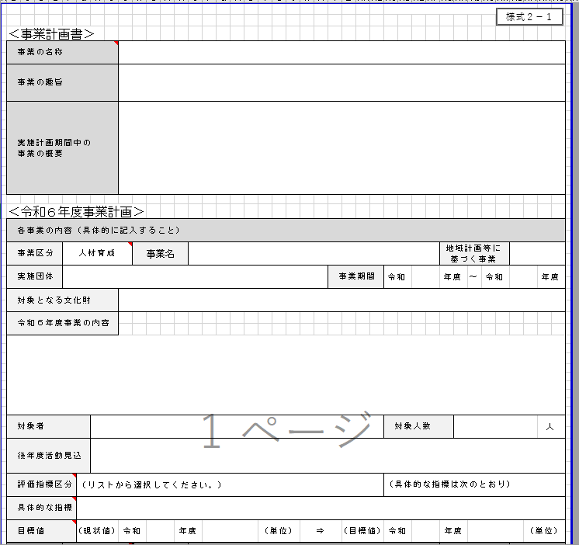

8（2）実施事業の概要 別紙
※別紙②は、実行委員会等が作成した事業計画書（様式２－１）の「実施計画期間中の事業の概要」に記載された内容と整合性をとってください。
事業①： |  |  |  |  |  |  |  |  | 実施団体：

事業区分： |  | （リストから選択してください。） |  |  |  |  |  |  | 事業期間： |  |  | 令和 |  |  |  | 年度 |  | ～ | 令和 | 年度

事業概要：

評価指標区分： |  | （リストから選択してください。） |  |  |  |  |  |  |  |  |  |  |  |  | （具体的な指標は次のとおり）

具体的な指標：

目標値： |  | (現状値） | 令和 |  |  | 年度 |  | （単位） |  | ⇒ | （目標値） |  |  | 令和 |  |  |  | 年度 |  | （単位）

進捗状況： |  | 各年度、状況値、目標に対する達成率

※評価指標・目標値は、実行委員会等が作成した事業計画書（様式２－１）と同じ内容としてください。
令和 | 年度 | 令和 |  | 年度 | 令和 |  | 年度 | 令和 |  |  | 年度 |  | 令和 |  |  |  | 年度 |  | 令和 | 年度
 | （単位） |  |  | （単位） |  |  | （単位） |  |  |  | （単位） |  |  |  |  |  | （単位） |  |  | （単位）

事業②： |  |  |  |  |  |  |  |  | 実施団体：

事業区分： |  | （リストから選択してください。） |  |  |  |  |  |  | 事業期間： |  |  | 令和 |  |  |  | 年度 |  | ～ | 令和 | 年度

事業概要：

評価指標区分： |  | （リストから選択してください。） |  |  |  |  |  |  |  |  |  |  |  |  | （具体的な指標は次のとおり）

具体的な指標：

目標値： |  | (現状値） | 令和 |  |  | 年度 |  | （単位） |  | ⇒ | （目標値） |  |  | 令和 |  |  |  | 年度 |  | （単位）

進捗状況： |  | 各年度、状況値、目標に対する達成率

令和 | 年度 | 令和 |  | 年度 | 令和 |  | 年度 | 令和 |  |  | 年度 |  | 令和 |  |  |  | 年度 |  | 令和 | 年度 |  | 進捗状況は、各年度終了後に記載します。
 | （単位） |  |  | （単位） |  |  | （単位） |  |  |  | （単位） |  |  |  |  |  | （単位） |  |  | （単位） |  | 令和６年度の状況値・達成率は交付申請時は空欄で構いません。

事業③： |  |  |  |  |  |  |  |  | 実施団体：

事業区分： |  | （リストから選択してください。） |  |  |  |  |  |  | 事業期間： |  |  | 令和 |  |  |  | 年度 |  | ～ | 令和 | 年度

事業概要：

評価指標区分： |  | （リストから選択してください。） |  |  |  |  |  |  |  |  |  |  |  |  | （具体的な指標は次のとおり）

具体的な指標：

目標値： |  | (現状値） | 令和 |  |  | 年度 |  | （単位） |  | ⇒ | （目標値） |  |  | 令和 |  |  |  | 年度 |  | （単位）

進捗状況： |  | 各年度、状況値、目標に対する達成率
 |  |  |  |  |  |  |  |  |  |  |  |  |  |  |  |  |  |  |  |  |  | 進捗状況は、各年度終了後に記載します。
令和 | 年度 | 令和 |  | 年度 | 令和 |  | 年度 | 令和 |  |  | 年度 |  | 令和 |  |  |  | 年度 |  | 令和 | 年度 |  | 令和６年度の状況値・達成率は交付申請時は空欄で構いません。
 | （単位） |  |  | （単位） |  |  | （単位） |  |  |  | （単位） |  |  |  |  |  | （単位） |  |  | （単位）
 |  |  |  |  |  |  |  |  |  |  |  |  |  |  |  |  |  |  |  |  | ※記載欄が足りない場合は、適宜行を挿入して記載してください。

（様式1-2）実施報告書
様式１－２
地域文化財総合活用推進事業 実施報告

 | ①都道府県・市区町村名 |  | ②補助事業の種類 |  | 地域文化遺産・地域計画等

 | ③実施計画の名称

 | ④実施計画期間

 | ⑤過去の補助事業実績 |  |  |  | 交付決定額

 | 平成２９年度文化遺産総合活用推進事業 |  |  |  | 千円 | ←令和６年度に初めて実施計画を策定する地方公共団体で、
 | 平成３０年度文化遺産総合活用推進事業 |  |  |  | 千円 |  | 令和５年度までの交付実績がない場合は０円と記載してください。
 | 令和元年度地域文化財総合活用推進事業 |  |  |  | 千円
 | 令和２年度地域文化財総合活用推進事業 |  |  |  | 千円
 | 令和３年度地域文化財総合活用推進事業 |  |  |  | 千円
 | 令和４年度地域文化財総合活用推進事業 |  |  |  | 千円
 | 令和５年度地域文化財総合活用推進事業 |  |  |  | 千円
 | ⑥計画の実施状況（概要） ※令和５年度までに実施した計画の実施状況を記載してください。

 | ⑦定量的な目標に対する計画の進捗状況 ※令和５年度までの進捗状況について、実施計画で設定した指標に基づき、状況値と目標に対する達成率を記載してください。 |  |  |  | 様式１－１別紙①②のとおり

 | ⑧事業実施による効果等 ※令和５年度までの計画の実施により得られた効果や実施以後の状況を定量的・定性的な観点で具体的に記載してください。

 | ⑨得られた効果の検証・分析

 | ⑩担当者連絡先

 | ふりがな |  |  |  |  | ←令和６年度に初めて実施計画を策定する地方公共団体も
 | 担当者氏名 |  |  |  |  |  | 必ず記入の上、提出してください。

 | ＴＥＬ |  |  | ＦＡＸ

 | Ｅ-mail | （組織） （担当）

 | 住所 | 〒

 | ※ スペースが足りない場合は、行の高さを変更したり、ページを追加しても差し支えありません。

（別紙様式）実施計画の変更理由書
別紙様式
実施計画の変更理由書
 |  |  | 実施計画の内容を改善・変更する場合、必ず提出してください。

↓変更する全ての箇所について、以下に記載してください。

①様式 | （リストから選択してください） | ←プルダウンリストから選択
②項目 | （リストから選択してください） | ←プルダウンリストから選択
③変更理由

④変更内容

①様式 | （リストから選択してください） | ←プルダウンリストから選択
②項目 | （リストから選択してください） | ←プルダウンリストから選択
③変更理由

④変更内容

①様式 | （リストから選択してください） | ←プルダウンリストから選択
②項目 | （リストから選択してください） | ←プルダウンリストから選択
③変更理由

④変更内容

 |  |  | ※記載欄が足りない場合は、適宜行を挿入して記載してください。

 |  |  |  | 令和５年度申請額：

